レイアウト
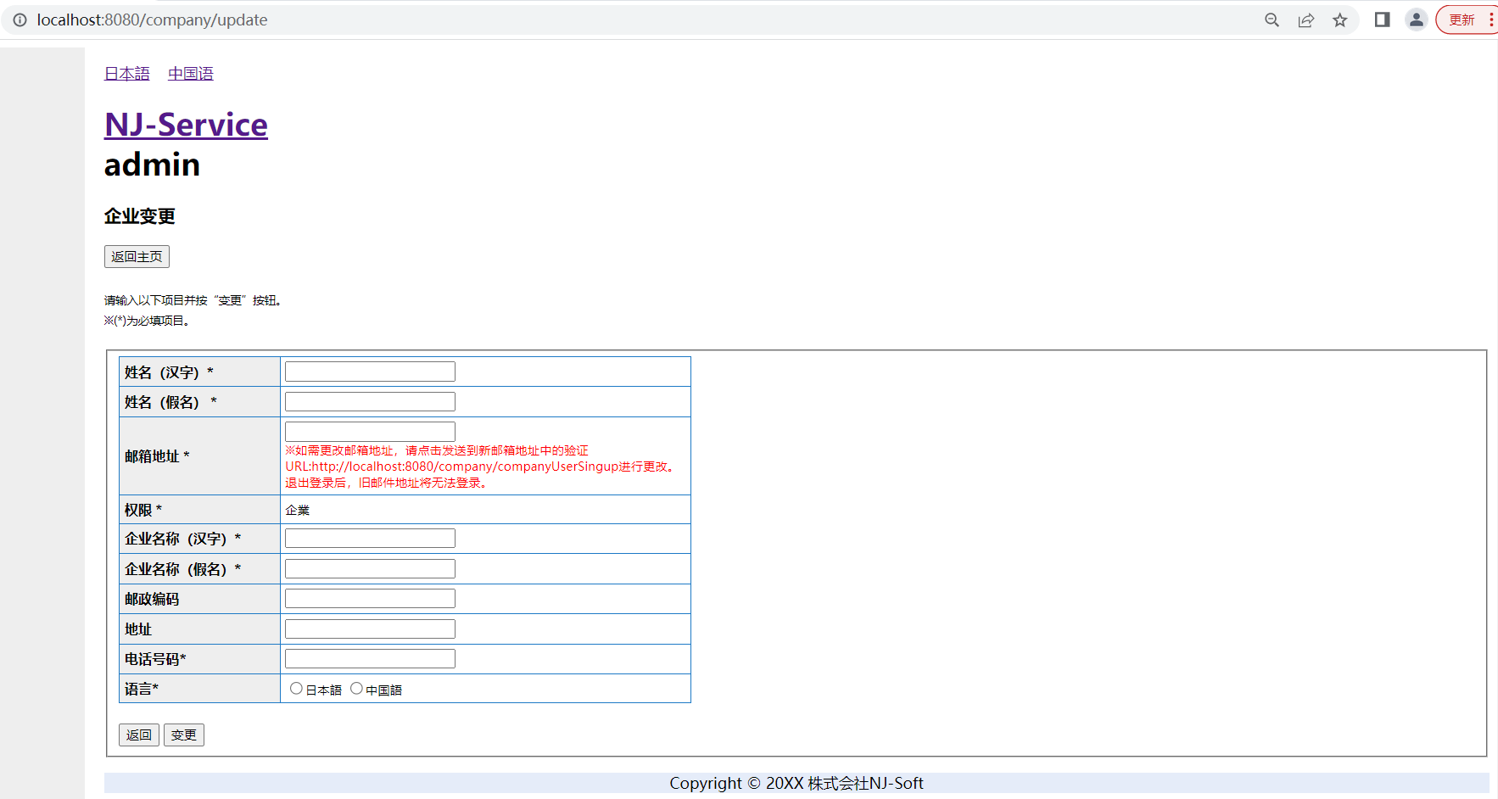
所有者 |  | 蘇州寧静ソフト会社 |  | プロジェクト名 | njservice | 最終更新者 | 銭
仕様書名 |  | 画面仕様_企業変更 |  | 仕様種別 | 画面レイアウト | 最終更新日 | 2023-06-15

PC用 | 日本語 |  | ※ 管理者の場合は「admin」、企業管理の場合は「company」と表示する。
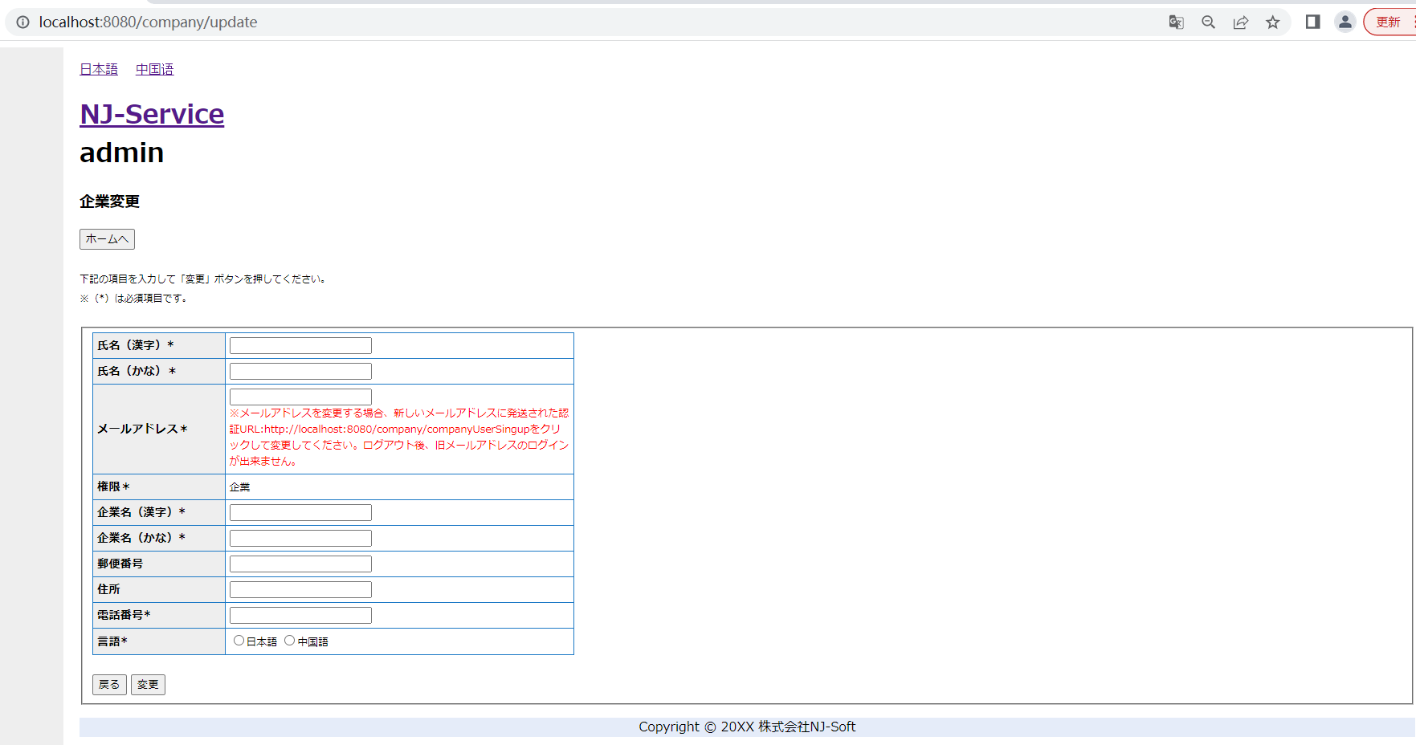

PC用 | 中国語

画面項目
所有者 |  | 蘇州寧静ソフト会社 | プロジェクト名 | njservice | 最終更新者 | 彭
仕様書名 |  | 画面仕様_企業変更 | 仕様種別 | 画面項目 | 最終更新日 | 2024-07-12

No. | 項目名 | 項目物理名 | 項目種類 | 入力フォーマット | 表示フォーマット | 必須 | タブ順 | 内容
1 | 日本語 |  | リンク |  |  |  | 1
2 | 中国语 |  | リンク |  |  |  | 2
3 | ホームへ |  | ボタン |  |  |  | 3
4 | 氏名（漢字） | nameKj | テキスト | 文字(64) | 文字(64) | ○ | 4
5 | 氏名（かな） | nameKn | テキスト | 文字(64) | 文字(64) | ○ | 5
6 | メールアドレス | email | テキスト | 文字(64) | 文字(64) | ○ | 6 | 管理者の場合は変更不可
7 | 権限 | uid | ラベル |  |  | ○ | 7 | 2:企業
8 | 企業名（漢字） | companyKj | テキスト | 文字(64) | 文字(64) | ○ | 8
9 | 企業名（かな） | companyKn | テキスト | 文字(64) | 文字(64) | ○ | 9
10 | 郵便番号 | post | テキスト | 文字(8) | 文字(8) | ○ | 10
11 | 住所 | address | テキスト | 文字(64) | 文字(64) | ○ | 11
12 | 電話番号 | tel | テキスト | 文字(13) | 文字(13) | ○ | 12
13 | 言語 | language | ラジオボックス | 文字(3) | 文字(3) | ○ | 13
14 | 戻る |  | ボタン |  |  |  | 14
15 | 変更 |  | ボタン |  |  |  | 15
16 | 削除フラグ | delFlg |  |  |  |  | 16
17 | 登録日時 | registerTime |  |  |  |  | 17
18 | 更新日時 | updateTime |  |  |  |  | 18
19 | 前回ログイン時間 | lastLoginTime |  |  |  |  | 19

変更

